１．LINEの送信
１．１．LINE Developersにログイン
 | https://developers.line.me/ja/
 | ※LINEアカウントが必要

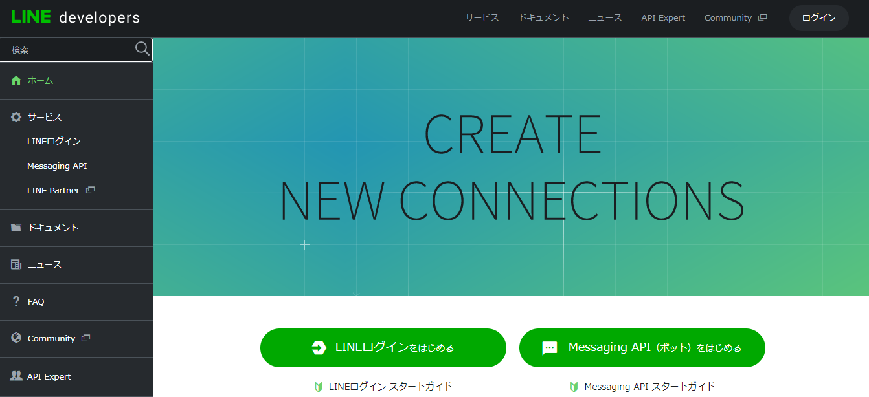
１．２．Messaging APIのアプリを作成
 | ①「Messaging APIをはじめる」をクリック

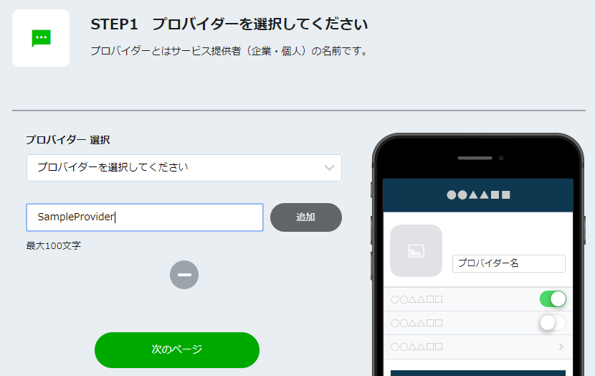
 | ②「プロバイダー選択」で「＋」を選択しプロバイダー名（任意）を入力し「追加」をクリック後、「次のページ」をクリック。

 | ③Messaging APIの情報を入力し「確認」をクリック
 |  | プラン：Developer Trial
 |  | アプリ名、アプリ説明、大業種、小業種、メールアドレス：任意の値
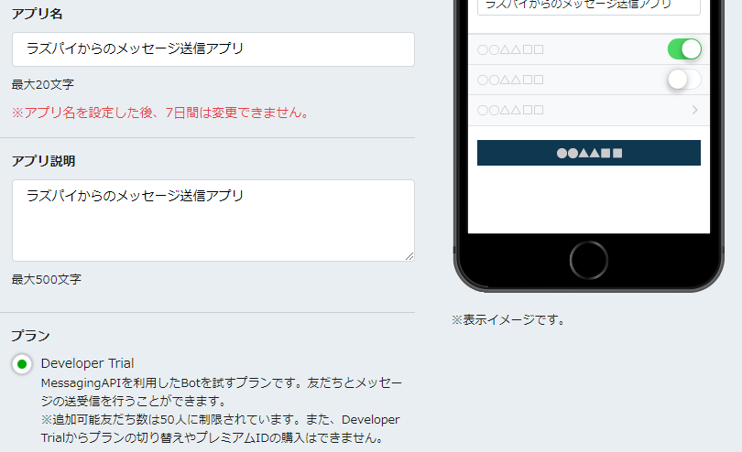

 | ④利用規約にチェックを入れ「作成」をクリック。

１．３．Messaging APIのアプリ設定
 | ①作成したアプリをクリック
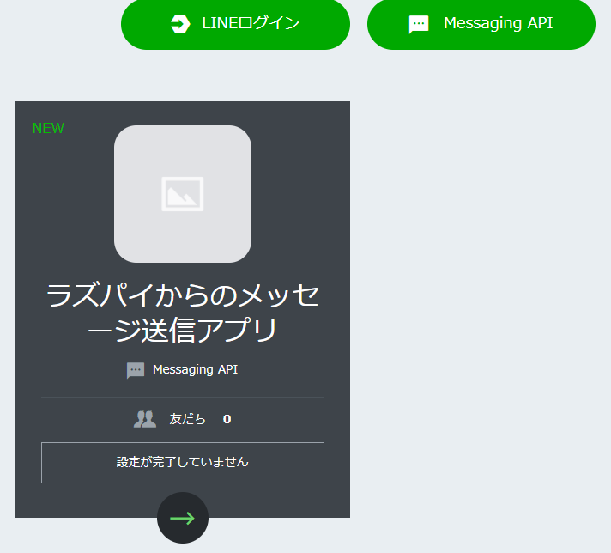

９

 | ②「アクセストークン」の「再発行」をクリックしてアクセストークンを控えておく。（有効期限は0）
 | 併せて、同画面一番下の「Your user ID」も控えておく。

 | ③LINEアプリで友達追加
 |  | 同画面の「LINEアプリへのQRコード」をスマホのLINEから読み取ると、登録したアプリ名が表示されるので友達追加しておく。

１．４．Pythonプログラムの作成
 | ①以下の内容で新規に「line_test.py」を作成し、実行する。
 |  | # -*- coding: utf-8 -*- | 日本語入力可能に
 |  | import requests
 |  | import json | jsonモジュールのインポート

 |  | #LINE
 |  | LINE_POST_URL = "https://api.line.me/v2/bot/message/push"
 |  | LINE_POST_ID = "XXXXX" | １．３の「Your user ID」
 |  | LINE_POST_TYPE_TEXT = "text"
 |  | LINE_POST_TYPE_STAMP = "sticker"
 |  | ACCESS_TOKEN = "XXXXX" | １．３の「アクセストークン」

 |  | headers = {
 |  | "Content-Type" : "application/json",
 |  | "Authorization" : "Bearer "+ ACCESS_TOKEN
 |  | }

 |  | #LINE Message
 |  | textData = {
 |  | "to": LINE_POST_ID,
 |  | "messages": [
 |  | {
 |  | "type": LINE_POST_TYPE_TEXT,
 |  | "text": "侵入者を検知しました" | 送信メッセージ定義
 |  | }
 |  | ]
 |  | }
 |  | requests.post(LINE_POST_URL ,data=json.dumps(textData), headers = headers) | リクエスト送信

 |  | #LINE Stamp
 |  | stampData = {
 |  | "to": LINE_POST_ID,
 |  | "messages": [
 |  | {
 |  | "type": LINE_POST_TYPE_STAMP,
 |  | "stickerId": "6", | 送信スタンプ定義
 |  | "packageId": "1"
 |  | }
 |  | ]
 |  | }
 |  | requests.post(LINE_POST_URL ,data=json.dumps(stampData), headers = headers) | リクエスト送信

 | ３．５．プログラム実行
 |  | 以下コマンドでファイルを実行し、検知時にLINEメッセージがスマホで受信できることを確認する。
 |  | $ python /home/pi/デスクトップ/line_test.py

２．Beebotteの設定
２．１．Beebotteへのユーザ登録
 | 以下URLへユーザ登録しログインする。（右上の「Sign Up」から登録）
 | https://beebotte.com/

２．２．チャンネルの作成
 | ①コントロールパネルを表示させる。

 | ②「Create New」をクリックする。

 | ③チャンネル名、リソース名を入力し、「Create channel」をクリックする。
 |  | チャンネル：pichannel
 |  | リソース：action
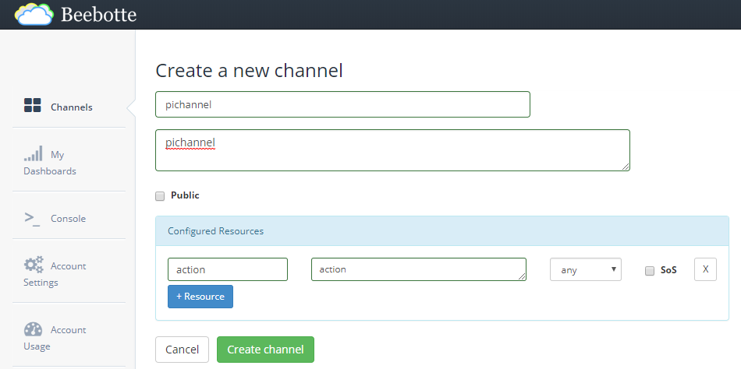

 | ④作成したチャンネルのトークンが表示されるので控えておく。（次頁で利用）

 | ⑤以下URLより証明書をダウンロードし、Raspberry Pi上に配置しておく。
 |  | https://beebotte.com/certs/mqtt.beebotte.com.pem
 |  | パス：/home/pi/tmp/mqtt.beebotte.com.pem

３．IFTTTの設定
３．１．IFTTTへのユーザ登録
 | 以下URLへユーザ登録を行う。
 | https://ifttt.com/join

３．２．アプレットの作成
 | ①ナビゲーションバーから「My Applets」を選択する。

 | ②「New Applet」をクリックする。

 | ③青字の「+this」をクリックし、検索窓に「webhooks」と入力して表示されたWebhooksアイコンをクリックし、「connect」をクリック。
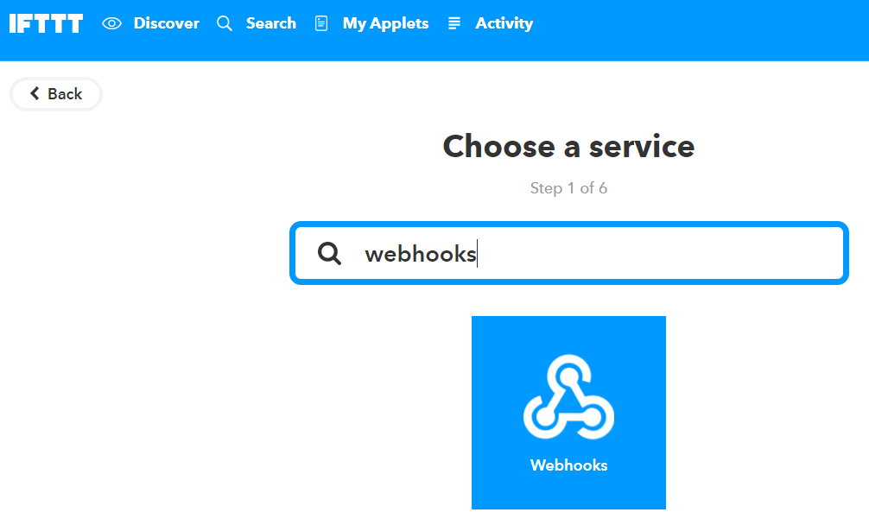

 | ④「Receive a web request …」をクリックする。
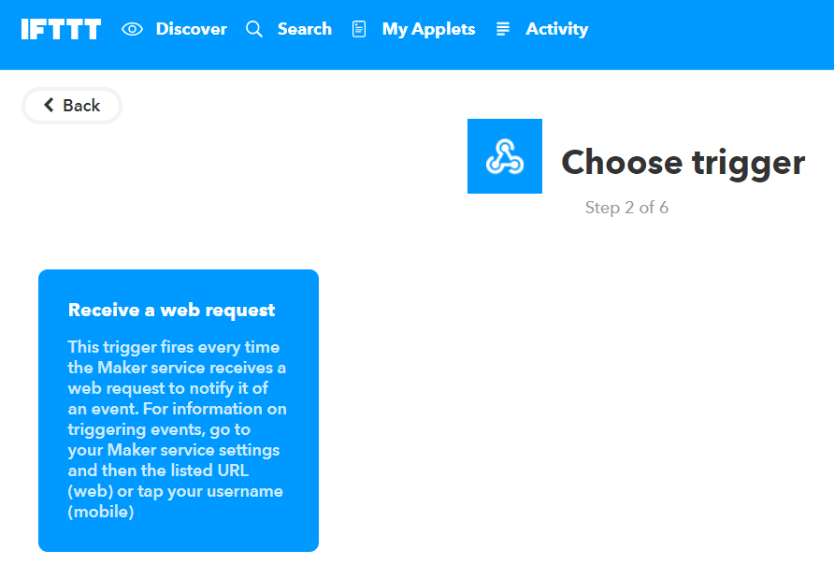

 | ⑤Event Nameに「LINEEvent」と入力し「Create trigger」をクリックする。
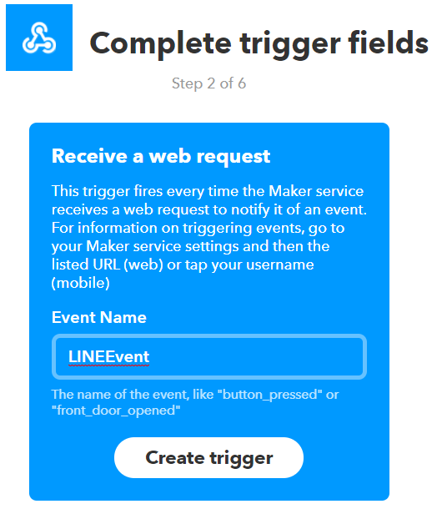

 | ⑥青字の「＋that」をクリックし、③④と同様に「Webhooks」を入力し「Make a web request」をクリックする。
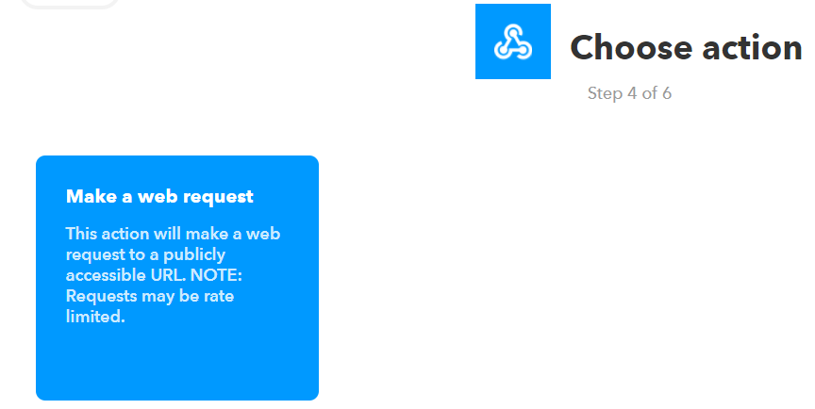

 | ⑦以下の値を入力し「Create Action」をクリックする。
 |  | URL：https://api.Beebotte.com/v1/data/publish/pichannel/action?token=XXXXXXX | ※XXXXXXXは２．２で控えたトークンを設定
 |  | Method：POST
 |  | ContentType：application/json
 |  | Body:{"data":"tmp"}

 | ⑧「Finish」をクリックして完了する。

 | ⑨以下URLの「Documentation」をクリックし、Webhook用のキーを取得し控えておく。
 |  | https://ifttt.com/maker_webhooks

 |  | ※「Your key is: xxxxxxx」と表示される。

４．LINEの受信
４．１．Messaging APIのアプリ設定
 | ①１で作成したアプリをクリック（１．３同様）

９

 | ②Webhookの設定を更新する。
 |  | ・Webhook送信：利用する
 |  | ・WebhookURL：https://maker.ifttt.com/trigger/LINEEvent/with/key/xxxxxxx |  | ※xxxxxxxには３．２で控えたトークンを設定

４．２．LINE～Beebotteまでの接続確認
 | ①以下URLにアクセスし、作成したチャンネルをクリック。
 |  | https://beebotte.com/dev/console

 | ②値を入力し「Subscribe」をクリック。
 |  | ・Secret Key：４．２で取得したトークン
 |  | ・Channel：pichannel
 |  | ・Resource：action
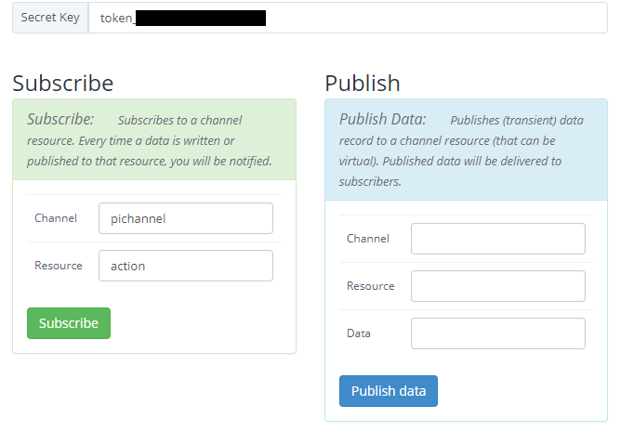
９

９

９

 | ③右下のLogボックスにsubscribeのログが表示されていることを確認する。

 | ④LINEアプリ上から、６．３で友達追加したアプリへメッセージを送信する。
 |  | ※メッセージ内容は任意。

 | ⑤右上のMessageボックスにログが表示されることを確認する。

６．３．Pythonプログラムの作成
 | ①以下コマンドでMQTT用パッケージをインストールする。
 |  | $ sudo pip install paho-mqtt
 |  | ※成功すると「Successfully installd paho-mqtt-…」と表示される。

 | ②以下の内容で新規に「mqtt_test.py」を作成し、実行する。
 |  | import paho.mqtt.client as mqtt | MQTT用モジュールのインポート

 |  | #MQTT define
 |  | TOKEN = "XXXXXXX" | XXXXXXXは２．２で控えたトークンを設定
 |  | HOSTNAME = "mqtt.beebotte.com"
 |  | PORT = 8883
 |  | TOPIC = "pichannel/action" | ２．２で入力したものを設定
 |  | CACERT = "/home/pi/tmp/mqtt.beebotte.com.pem" | ２．２で配置したパスを設定

 |  | #MQTT subscribe
 |  | def on_connect(client, userdata, flags, respons_code): | ここは気にせずコピペでOK（個別に変えることはない）
 |  | client.subscribe(TOPIC)

 |  | def on_message(client, userdata, msg): | def on_message(client, userdata, msg): の後に記載した処理が、LINE受信時に実行される。
 |  | print("OK!") | ここでは「OK!」とコンソールに表示させるだけ。

 |  | client = mqtt.Client() | ここは気にせずコピペでOK（個別に変えることはない）
 |  | client.username_pw_set("token:%s"%TOKEN)
 |  | client.on_connect = on_connect
 |  | client.on_message = on_message
 |  | client.tls_set(CACERT)
 |  | client.connect(HOSTNAME, port=PORT, keepalive=60)
 |  | client.loop_forever()

 | ③LINEアプリ上から、１．３で友達追加したアプリへメッセージを送信する。
 |  | ※メッセージ内容は任意。
 |  | （現状のLINE API仕様上、LINEのメッセージ内容そのものはIFTTTに連携できないため、送信したい場合は、IFTTTではない別のサービスを使う必要がある）

 | ④コンソール上に「OK!」と表示されることを確認する。

